Sissejuhatus
Töökoha tervisedenduse enesehindamisvahend

Milleks? | Hindamisvahend on loodud abiks tööandjale, et siduda terviklikumaks nii tööohutuse kui tervisedenduse põhiprotsessi ja juhtimise küsimused kui ka sisutegevused põhiliste valdkondade lõikes.
Kellele? | Tööandja vaatest on see pigem tööriist organisatsiooni enda jaoks, et saada ülevaade oma organisatsiooni tervisedenduse protsessist ja tegevustest töötajate heaolu ja tervise suunal.
 | Küsimustik on mõeldud täitmiseks organisatsioonis tegutsevale tervisetiimile, juhtkonnale, töökeskkonna nõukogule vms meeskonnale, kes vastutab töötajate heaoluga seotud tegevuste kavandamise ja elluviimise eest. Objektiivsema ülevaate saab, kui täitmisel osalevad kõigi oluliste osapoolte esindajad (nii töötajad kui juhtkond)
Kuidas? | Täitmisel tuleb lisada ristike iga väite sobivasse lahtrisse (Jah/Ei/Osaliselt täidetud). Iga teemaploki lõikes lisage oma organisatsiooni näited või olulisem taustainfo olukorra kirjelduse veergu (veerg G), nt mis teil juba toimib, mis vajab veel arendamist või on plaanis. Saate eraldi välja tuua oma organisatsiooni head näited või praktikad. Alateemade lõikes tuleb anda numbriline hinnang skaalal 1 – 5 oma senisele tegevusele või olukorrale (veerg H) ning selle teema olulisusele (veerg K). Hindamiskriteeriumid on lisatud skaala otstesse, et oleks lihtsam kujundada oma hinnangut.
 | Kokkuvõtlikud joonised aitavad hindamistulemusi analüüsida. Küsimustiku täitmine aitab läbi mõelda senist olukorda ja analüüsida, millised on veel võimalused või arengukohad töötajate heaolu ja tervist toetava keskkonna kujundamiseks teie organisatsioonis.
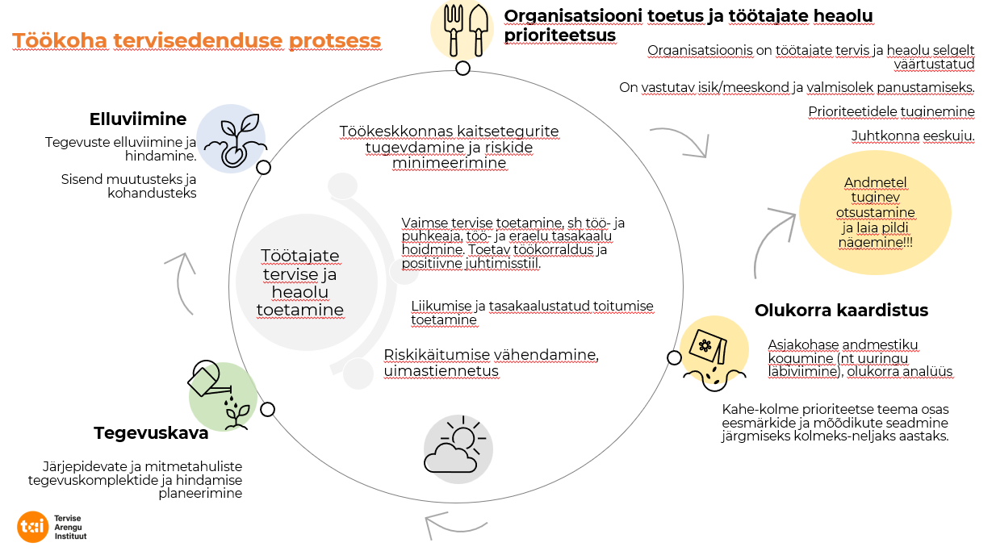

MÕISTED:
Heaolu (Wellbeing) | Inimese vaimsete, füüsiliste, materiaalsete, sotsiaalsete ja kultuuriliste vajaduste rahuldatus, millega kaasnevad võimalused ennast teostada ning oma püüdlusi ja eesmärke realiseerida | Tervisesõnastik (tai.ee)
Tervisedendus | Protsess, mis võimaldab inimestel suurendada kontrolli oma tervise üle ning tugevdada seeläbi oma tervist. | Üldpõhimõtted | Terviseinfo
Töökoha tervisedendus | Protsess, mille eesmärk on tervist väärtustava ja tervislikke eluviise soodustava töökeskkonna loomine | https://www.terviseinfo.ee/et/tervise-edendamine/tookohal
Organisatsioon | Juriidilisest isikust avalik-õiguslik ja eraõiguslik organisatsioonid (eraettevõte, MTÜ/SA, avaliku sektori asutus)

Alusmaterjaliks:
WHO juhendid, soovitused | https://www.who.int/publications
NICE guidelines (National Institute for Health and Care Excellence): | Recommendations | Workplace health: management practices | Guidance | NICE
European Network for Worklpace Health Promotion: | https://www.enwhp.org/?i=portal.en.tools-questionnaires-and-guidance

Küsimustiku koostas Tervise Arengu Instituut koostöös Tööinspektsiooni, Sotsiaalministeeriumi ja paikkonna ekspertrühmaga.

Kokkuvõte
 | Asutuse nimetus:
 | Täitmise kuupäev:
 | Täitmisel osalenud meeskond (ametinimetused):
 | Peamised tööga seotud riskid; | lisage siia peamised riskid
ENESEHINNANG SISUTEGEVUSTELE
ENESEHINNANG TERVISEDENDUSE KORRALDUSELE
I | KOKKUVÕTE ENESEHINDAMISEST | Hinnang | Olulisus
 | HINNANG seadusest tulenevate nõuete täitmisele | 0 | 0
II | Hinnang valdkonna korraldamise osas: | Hinnang | Olulisus
 | ORGANISATSIOONI TOETUS JA TÖÖTAJATE HEAOLU PRIORITEETSUS | 0 | 0
 | OLUKORRA KAARDISTUS. ANDMETE KOGUMINE JA ANALÜÜS | 0 | 0
 | TEGEVUSKAVA JA HINDAMISE PLANEERIMINE | 0 | 0
 | ELLUVIIMINE | 0 | 0
 | Keskmine koondhinne | 0.0 | 0.0
III | Hinnang valdkonna sisuteemade osas: | Hinnang | Olulisus
 | TOETAVA TÖÖKESKKONNA KUJUNDAMINE (töökorralduslik, organisatsiooni tase) | 0 | 0
 | TÖÖTAJATE VAIMSE TERVISE TOETAMINE | 0 | 0
 | TASAKAALUSTATUD TOITUMISE TOETAMINE | 0 | 0
 | LIIKUMISAKTIIVSUSE TOETAMINE, ERGONOOMIA ARENDAMINE | 0 | 0
 | UIMASTITE KASUTAMISE VARAJASE MÄRKAMISE JA LOOBUMISE TOETAMINE (nikotiin, alkohol, narkootikumid jms) | 0 | 0
 | KOOSTÖÖ, MUUD TOETAVAD TEGEVUSED | 0 | 0
 | Keskmine koondhinne | 0.0 | 0.0

